figura 1
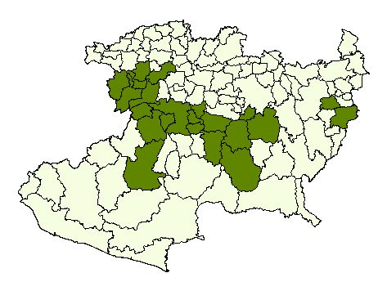
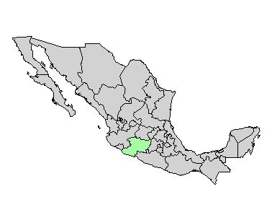
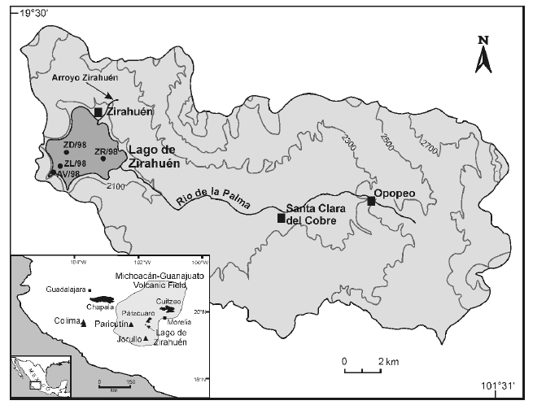
Localización de la CLZ y Franja Aguacatera al 2010

Figuras 2y3
 |  |  |  |  |  | Figura 2. Rendimiento por hectárea de aguacate en la CLZ | Figura 3. Valor de la producción de aguacate, 2003-2014 (en miles de pesos)
Año | Valor Producción | Relación Valor Económico y Superficie
 | (Pesos, 2007=100) | (Rendimiento pesos/ha)
2003 | $53,142 | 10.42 | $5,098.35
2004 | $210,919 | 10.00 | $21,091.93
2005 | $858,420 | 11.39 | $75,363.02
2006 | $1,044,717 | 12.00 | $87,059.72
2007 | $867,945 | 9.89 | $87,743.87
2008 | $952,931 | 10.49 | $90,861.52
2009 | $1,255,753 | 9.91 | $126,726.04
2010 | $1,751,888 | 12.29 | $142,493.07
2011 | 2,087,898.95 | 10.99
2012 | 1,812,722.47 | 11.03
2013 | 1,857,820.44 | 11.03
2014 | 1,992,804.88 | 11.09
2015

Año | Valor Producción | Relación Valor Económico y Superficie |  | Año | Rendimiento
 | (Pesos, 2007=100) | (Rendimiento pesos/ha) |  | 2003 | 10.42
2003 | $53,142 | 10.42 |  | 2004 | 10.00
2004 | $210,919 | 10.00 |  | 2005 | 11.39
2005 | $858,420 | 11.39 |  | 2006 | 12.00
2006 | $1,044,717 | 12.00 |  | 2007 | 9.89
2007 | $867,945 | 9.89 |  | 2008 | 10.49
2008 | $952,931 | 10.49 |  | 2009 | 9.91
2009 | $1,255,753 | 9.91 |  | 2010 | 12.29
2010 | $1,751,888 | 12.29 |  | 2011 | 10.99
2011 | 2,087,898.95 | 10.99 |  | 2012 | 11.03
2012 | 1,812,722.47 | 11.03 |  | 2013 | 11.03
2013 | 1,857,820.44 | 11.03 |  | 2014 | 11.09
2014 | 1,992,804.88 | 11.09

